FORMATO GQ-016
PROPUESTA DE MEJORA | PROPUESTA DE MEJORA O INNOVACIÓN |  |  |  | REGISTRO
 |  |  |  |  | COPIA CONTROLADA
 |  |  |  |  | COD GQ-016-R | VERSION 0,5
 |  |  |  |  | FECHA 18-mar-21 | PAGINA 1 DE 1

Nombre de la propuesta: | Aumentar El Numero De Usuarios O Licencias En Erp
Nombre de la persona o equipo que genera la PM: | JAIME ANDRES ALZATE SUAZA

SITUACIÓN INICIAL |  |  | SITUACIÓN FINAL
Movimientos de inventario tardíos, restricción debido a la baja capacidad de usuarios permitidos, acumular movimientos debido a la espera de una de las 12 licencias que hay para toda la compañía, evitar el colapso de usuarios pendientes por ingreso al sistema en los últimos días del mes |  |  | movimientos de inventarios en Linea, eliminar la acumulación, el retraso de usuarios y movimientos que quedan pendientes por baja capacidad de usuarios o licencias permitidas, evitar el colapso de usuarios pendientes por ingreso al sistema en los últimos días del mes.

FOTO O DIBUJO INICIAL |  |  | FOTO O DIBUJO FINAL
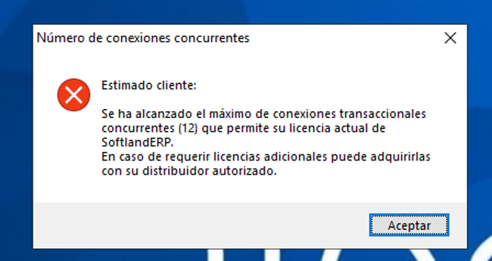

Objetivo: | Mejorar los tiempos en los movimientos al ingresar al ERP
Alcance: | El impacto se refeljara en todas las Areas que manejan el Sistema ya que son 12 licencias para todas las Áreas y que nos está afectando al ingresar a el
Requerimientos: | El aumento de usuarios o licencias par poder ingresar al sistema y realizar los movimientos en linea, en los días perimitidos como al final del mes

Elaborado por: Coordinadora Sistemas Integrados de Gestión Natalia Lopez Marin |  | Revisado por: Dirección de I+D Marlon Alberto Henandez Arboleda |  | Aprobado por: Director de procesos Walter Jimenez

